상품제안서
한글볼펜+쌍용도자개명함+한글자개USB | 상품코드: S29023

 |  |  |  |  |  |  | 02-713-8555 | www.synergygift.co.kr
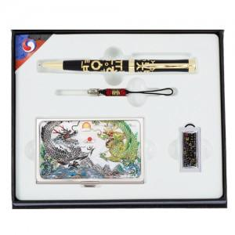

【상세/제작정보】

【인쇄/포장옵션】 | 레이저3곳 / 포장지포장

【공급단가】 | 수량 | 50~ | 100~ | 500~ | 1,000~ | 2,000~
*VAT별도 | 8GB | 33,530원 | 32,220원 | 30,650원 | 29,860원 | 29,340원
 | 16GB | 37,370원 | 35,910원 | 34,160원 | 33,280원 | 32,700원
 | 32GB | 41,210원 | 39,600원 | 37,670원 | 36,700원 | 36,060원
 | 64GB | 45,050원 | 43,290원 | 41,180원 | 40,120원 | 39,420원

【상품 URL】 | https://www.synergygift.co.kr:443/src/goods_detail.php?gdno=29023

